CasoDePrueba14
EJECUCION 1 | CASO DE PRUEBA INICIAL |  |  |  |  |  |  |  | EJECUCION 2 | CASO DE PRUEBA (REVISIÓN)
 | Id de Caso |  |  | CP014
 | Nombre de Caso de prueba |  |  | Asignacion de clase
 | Estado del Caso de Prueba |  |  | Nuevo |  |  |  |  |  | Id de Caso
 | Responsable |  |  |  |  |  |  |  |  | Nombre de Caso de prueba
 | Objetivo |  |  | Seleccion de asistencia de estudiantes |  |  |  |  |  | Estado del Caso de Prueba
 | Precondiciones |  |  | Debe tener una cuenta con los roles de administrador y debe estar en el modulo de ClassAssigned |  |  |  |  |  | Responsable
 | Escrito por: |  |  | Juan Jose Peña |  |  |  |  |  | Objetivo
 | Fecha de Creación |  |  | 2025-05-07 |  |  |  |  |  | Precondiciones
 | Commit |  |  |  |  |  |  |  |  | Commit
 | Fecha Ejecución |  |  |  |  |  |  |  |  | Escrito por:
 | N° | Paso a Paso |  | Resultado Esperado | Mensaje | Exitoso |  | Evidencia (parte inferior) |  | Fecha Ejecución
 |  |  |  |  |  | Si | No |  |  | N° | Paso a Paso
 | 1 | En este te muestra el campo de asistencia esta en la parte inferior de la pagina |  | Formulario | ok | X |  | EV01 |  |  |  |  |  | Si | No
 | 2 | Al lado inferior derecha se visualiza un campo el cual al darle click te envia un reporte en la consola que el estudiante si fue a la clase |  | Check | ok | x |  | EV02 |  | 1 |  |  |  |  |  | EV01
 | 3 | Al momento de seleccionar los check este te envia la informacion a la base de datos |  | Boton | Asistncia registrada | x |  | EV03 |  | 2 |  |  | ok | x |  | EV02
 | 4 |  |  |  |  |  |  |  |  | 3 |  |  | ok | x |  | EV03
 | 5 |  |  |  |  |  |  |  |  | 4
 | 6 |  |  |  |  |  |  |  |  | 5
 | 7 |  |  |  |  |  |  |  |  | 6
 | Resultado esperado del caso de prueba |  |  | Visualizar la pagina de inicio en el aplicativo |  |  |  | Resultado |  | 7
 | campos |  |  |  |  |  |  |  |  | Resultado esperado del caso de prueba |  | Visualizar la cotizacion con su tasa de interes, valor a financiar, cuota mensual y los meses a pagar. |  |  |  | Resultado
 | ejemplo |  |  |  |  |  |  |  |  | campos
 |  |  |  |  |  |  |  |  |  | ejemplo
 | Tipo campo
 | Restricción |  |  |  |  |  |  |  |  | Tipo campo
 | Valor por defecto |  |  |  |  |  |  |  |  | Restricción
 | Permite modificar |  |  |  |  |  |  |  |  | Valor por defecto
 | Obligatorio |  |  |  |  |  |  |  |  | Permite modificar
EJECUCION 1 | EVIDENCIAS |  |  |  |  |  |  |  | EJECUCION 2 | Obligatorio
 | N° | Paso a Paso | 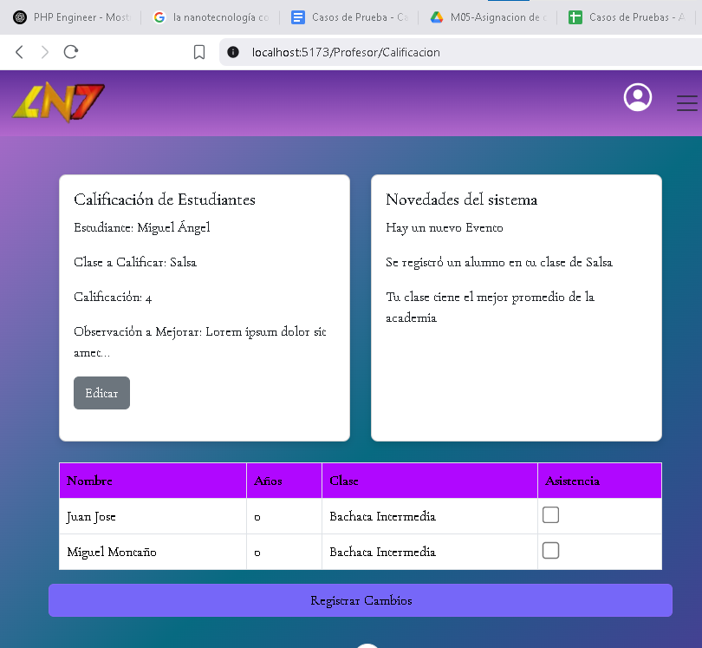
 | EV01 | En este te muestra el campo de asistencia esta en la parte inferior de la pagina

 | EV02 | Al lado inferior derecha se visualiza un campo el cual al darle click te envia un reporte en la consola que el estudiante si fue a la clase

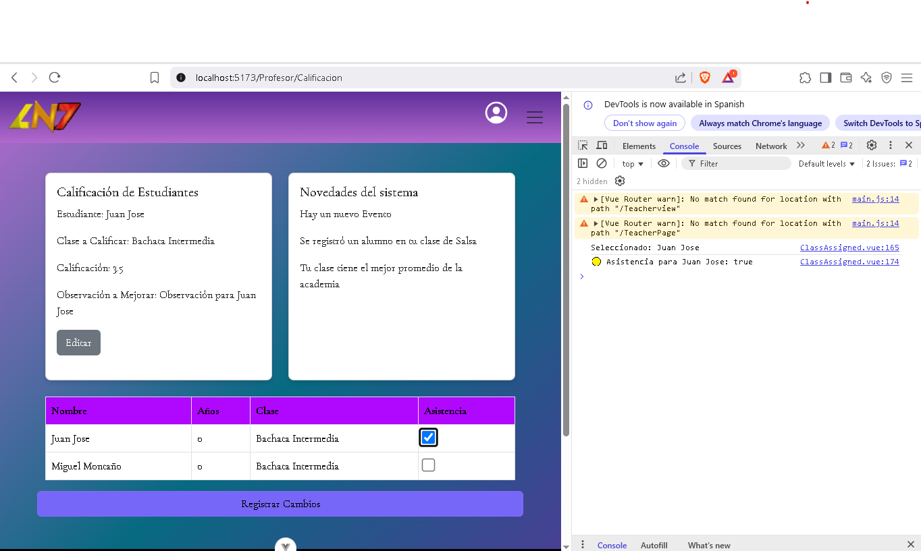
 | EV03 | Al momento de seleccionar los check este te envia la informacion a la base de datos

 | EV07

 | RESULTADO

CasoDePrueba15
EJECUCION 1 | CASO DE PRUEBA INICIAL |  |  |  |  |  |  |  |  |  | EJECUCION 2 | CASO DE PRUEBA (REVISIÓN)
 | Id de Caso |  |  |  | CP015
 | Nombre de Caso de prueba |  |  |  | Calificaciones |  |  |  |  |  |  | Fecha Ejecución:
 | Estado del Caso de Prueba |  |  |  | Nuevo |  |  |  |  |  |  | Id de Caso
 | Responsable |  |  |  |  |  |  |  |  |  |  | Nombre de Caso de prueba |  |  |  | Realizar cotización sin resgistrar informacion
 | Objetivo |  |  |  | Seleccion de notas de estudiantes |  |  |  |  |  |  | Estado del Caso de Prueba |  |  |  | Nuevo
 | Precondiciones |  |  |  | Debe tener una cuenta con los roles de administrador y debe estar en el modulo de ClassAssigned |  |  |  |  |  |  | Responsable |  |  |  | John Styven Rondon Useche
 | Escrito por: |  |  |  | Miguel montaño |  |  |  |  |  |  | Objetivo |  |  |  | Que el sistema no permita realizar cotizacion de una moto sin registrar el formulario.
 | Fecha de Creación |  |  |  | 2025-05-07 |  |  |  |  |  |  | Precondiciones |  |  |  | Ingresar al modulo de motocicletas
 | Fecha Ejecución |  |  |  | 2025-05-07 |  |  |  |  |  |  | Escrito por: |  |  |  | John Styven Rondon Useche
 | N° | Paso a Paso |  |  | Resultado Esperado |  | Mensaje | Evaluación |  | Evidencia (parte inferior) |  | Fecha Ejecución
 |  |  |  |  |  |  |  | Si | No |  |  | N° | Paso a Paso |  |  | Resultado Esperado |  | Mensaje | Evaluación |  | Evidencia (parte inferior)
 | 1 | En este te muestra el campo de notas de estudiantes y se ubica el boton de editar nota |  |  | Campo |  | ok | X |  | EV01 |  |  |  |  |  |  |  |  | Si | No
 | 2 | Al darle al boton de editar este despliega un formulario con la informacion de el estudiante |  |  | formulario |  | ok | x |  | EV02 |  | 1
 | 3 | Al momento que se despliege el formulario pedira que se ingrese la nota del estudiante y observaciones |  |  | Texto |  | ok | x |  | EV03 |  | 2
 | 4 | Cuando ya se ingrese la informacion requerida se sube la nota al darle al boton de registrar cambios, el cual sube la informacion a la base de datos |  |  | Boton |  | nota subida | x |  |  |  | 3
 |  |  |  |  |  |  |  |  |  |  |  | Resultado esperado del caso de prueba |  |  |  | El sistema notifica que hacen falta campos requeridos y no dejar visualizar la cotizacion |  |  |  |  | Resultado
 | Resultado esperado del caso de prueba |  |  |  | El sistema notifica que hacen falta campos requeridos y no dejar visualizar la cotizacion |  |  |  |  | Resultado |  | campos |  | Motos | Ingresos mensuales |  | Actividad economica |  | Plazo en meses |  | Cuoto inicial
 | campos |  | nombre estudiante | clase |  | calificacion |  | observacion |  |  |  | ejemplo
 | ejemplo
 |  |  |  |  |  |  |  |  |  |  |  | Tipo campo
 | Tipo campo |  | String | String |  | String |  | String |  |  |  | Restricción
 | Restricción |  | N/A | N/A |  | N/A |  | N/A |  |  |  | Valor por defecto
 | Valor por defecto |  | N/A | N/A |  | N/A |  | N/A |  |  |  | Permite modificar
 | Permite modificar |  | SI | SI |  | SI |  | Si |  |  |  | Obligatoriedad
 | Obligatoriedad |  | SI | SI |  | SI |  | SI |  |  |  | EVIDENCIAS
EJECUCION 1 | EVIDENCIAS |  |  |  |  |  |  |  |  |  | EJECUCION 2 | N° | Paso a Paso
 | N° | Paso a Paso |  |  |  |  |  |  |  |  |  | EV01
 | EV01 | En este te muestra el campo de notas de estudiantes y se ubica el boton de editar nota

 |  |  |  |  |  |  |  |  |  |  |  | EV02
 | EV02 | Al darle al boton de editar este despliega un formulario con la informacion de el estudiante |  | 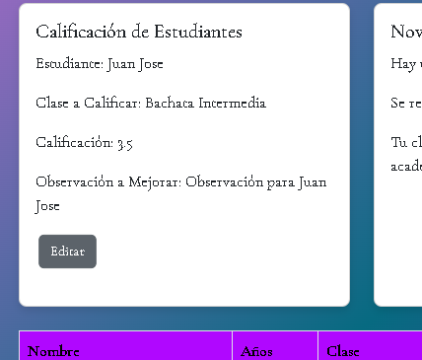 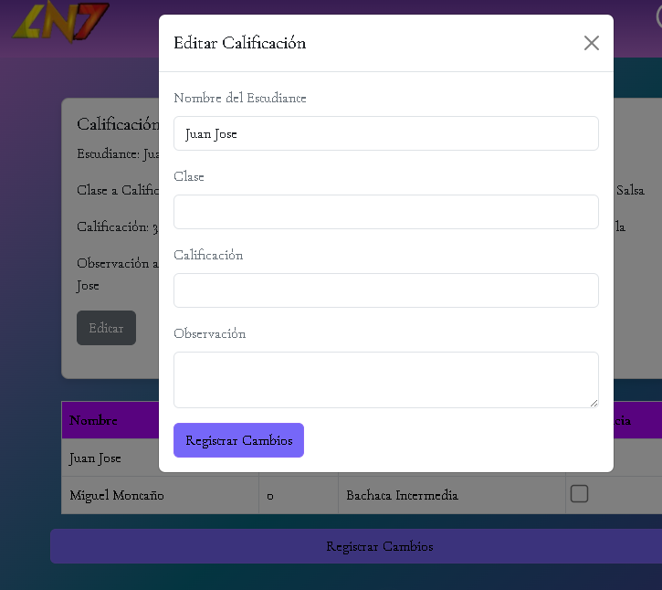

 |  |  |  |  |  |  |  |  |  |  |  | EV03
 | EV03 | Al momento que se despliege el formulario pedira que se ingrese la nota del estudiante y observaciones |  | 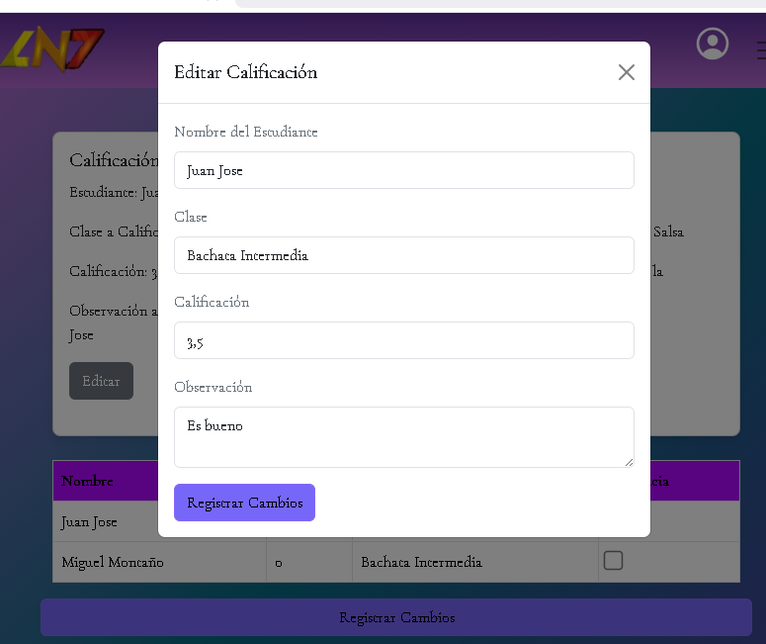

 |  |  |  |  |  |  |  |  |  |  |  | EV05
 | EV04 | Cuando ya se ingrese la informacion requerida se sube la nota al darle al boton de registrar cambios, el cual sube la informacion a la base de datos |  | 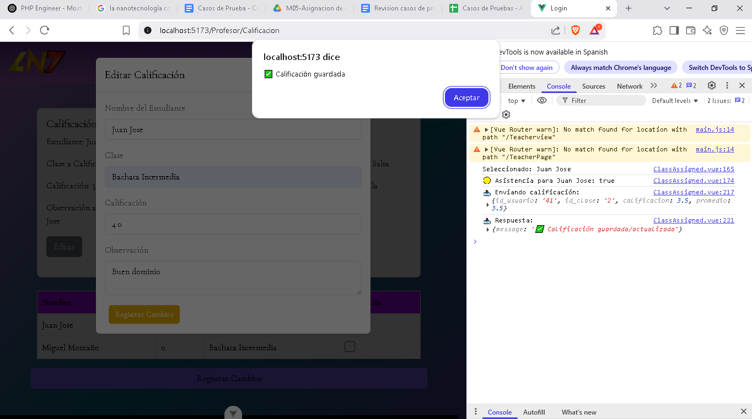

 |  |  |  |  |  |  |  |  |  |  |  | RESULTADO
 | RESULTADO

